Aufgabe 1
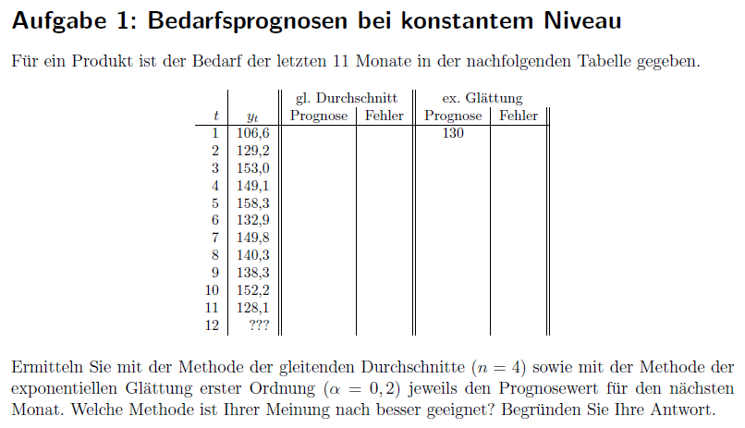
 |  | gl. Durchschnitt |  |  | ex. Glättung
t | y_t | Prognose | Fehler | abs. Fehler | Prognose | Fehler | abs. Fehler
1 | 106.6 | / |  |  | 130.0 | -23.4 | 23.4 | alpha | 0.2
2 | 129.2 | 106.6 | 22.6 | 22.6 | 125.3 | 3.9 | 3.9
3 | 153 | 117.9 | 35.1 | 35.1 | 126.1 | 26.9 | 26.9
4 | 149.1 | 129.6 | 19.5 | 19.5 | 131.5 | 17.6 | 17.6
5 | 158.3 | 134.5 | 23.8 | 23.8 | 135.0 | 23.3 | 23.3
6 | 132.9 | 147.4 | -14.5 | 14.5 | 139.7 | -6.8 | 6.8
7 | 149.8 | 148.3 | 1.5 | 1.5 | 138.3 | 11.5 | 11.5
8 | 140.3 | 147.5 | -7.2 | 7.2 | 140.6 | -0.3 | 0.3
9 | 138.3 | 145.3 | -7.0 | 7.0 | 140.5 | -2.2 | 2.2
10 | 152.2 | 140.3 | 11.9 | 11.9 | 140.1 | 12.1 | 12.1
11 | 128.1 | 145.2 | -17.1 | 17.1 | 142.5 | -14.4 | 14.4
12 | ??? | 139.7 |  |  | 139.6

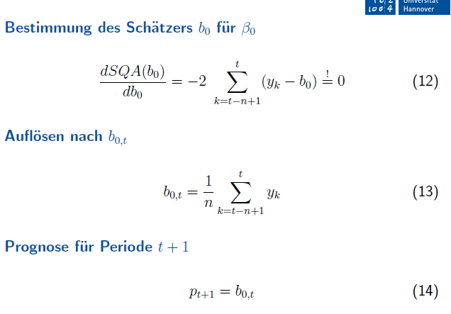

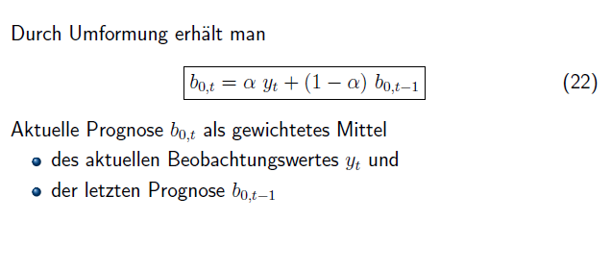

 |  |  | Besser geignet: Exponentielle Glättung, passt sich besser dem Verlauf an
 |  |  | Aber: Beide scheinen nicht sonderlich gut

Aufgabe 2
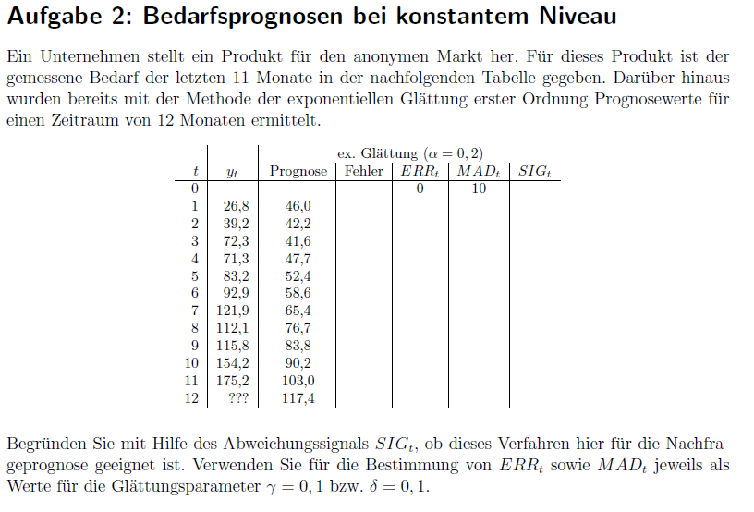
t | y_t | Prognose | Fehler | ERR | MAD | SIG
0 |  |  |  | 0 | 10 | 0
1 | 26.8 | 46 | -19.2 | -1.9 | 10.9 | -0.17582417582
2 | 39.2 | 42.2 | -3.0 | -2.0 | 10.1 | -0.19992097985
3 | 72.3 | 41.6 | 30.7 | 1.3 | 12.2 | 0.10271814063
4 | 71.3 | 47.7 | 23.6 | 3.5 | 13.3 | 0.26154081688
5 | 83.2 | 52.4 | 30.8 | 6.2 | 15.1 | 0.4123199312 |  | gamma | 0.1
6 | 92.9 | 58.6 | 34.3 | 9.0 | 17.0 | 0.53098745269 |  | delta | 0.1
7 | 121.9 | 65.4 | 56.5 | 13.8 | 20.9 | 0.65743026062
8 | 112.1 | 76.7 | 35.4 | 15.9 | 22.4 | 0.71155359007
9 | 115.8 | 83.8 | 32.0 | 17.5 | 23.3 | 0.75108299836
10 | 154.2 | 90.2 | 64.0 | 22.2 | 27.4 | 0.80920062024
11 | 175.2 | 103.0 | 72.2 | 27.2 | 31.9 | 0.85239953349
12 | ??? | 117.4 |  |  |  | 0.39279068238
 | y_t | Prognose
0
1 | 26.8 | 46
2 | 39.2 | 42.16
3 | 72.3 | 41.568
4 | 71.3 | 47.7144
5 | 83.2 | 52.43152
6 | 92.9 | 58.585216
7 | 121.9 | 65.4481728
8 | 112.1 | 76.73853824
9 | 115.8 | 83.810830592
10 | 154.2 | 90.208664474
11 | 175.2 | 103.00693158

 |  |  |  |  |  |  | Verfahren eher ungeeignet, hoher SIG vor allem Richtung Ende

Aufgabe 3
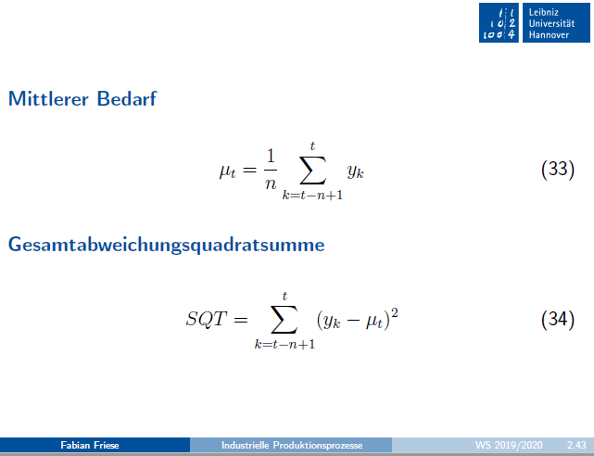
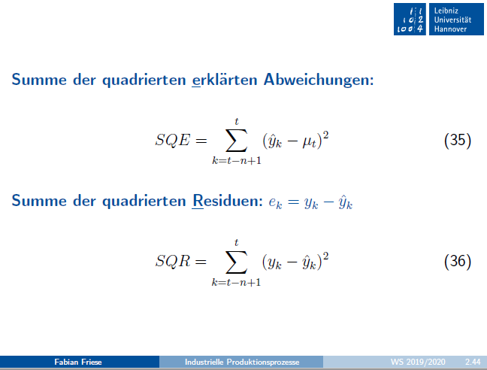
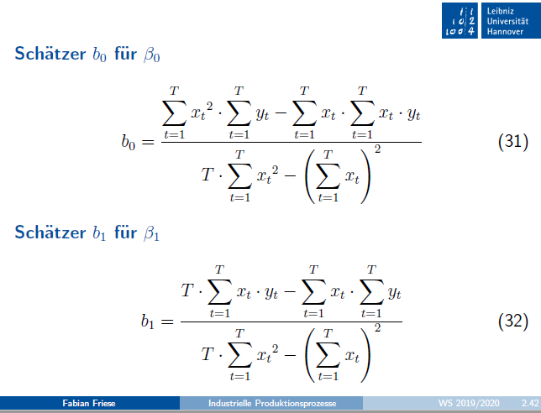

 | x_t | y_t
1. Reihe | 1 | 3 | b_0 | Zähler |  |  | b_1 | Zähler
 | 2 | 5 |  | Nenner
 | 3 | 7 |  | b_0 |  |  |  | b_1
 | 4 | 9

2. Reihe | 1 | 4 | b_0 | Zähler |  |  | b_1 | Zähler
 | 2 | 4 |  | Nenner
 | 3 | 6 |  | b_0 |  |  |  | b_1
 | 4 | 10
1. Reihe
2. Reihe

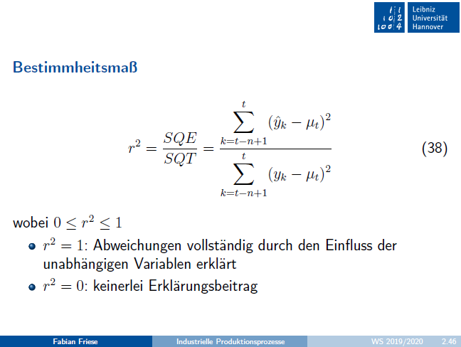
 | x_t | y_t | y^_t | mu_t |  | SQE | SQE | SQR | r^2
1. Reihe | 1 | 3
 | 2 | 5
 | 3 | 7
 | 4 | 9
 | 5 |  |  |  | Summe | 0 | 0 | 0

2. Reihe | 1 | 4
 | 2 | 4
 | 3 | 6
 | 4 | 10
 | 5 |  |  |  | Summe | 0 | 0 | 0

Aufgabe 4
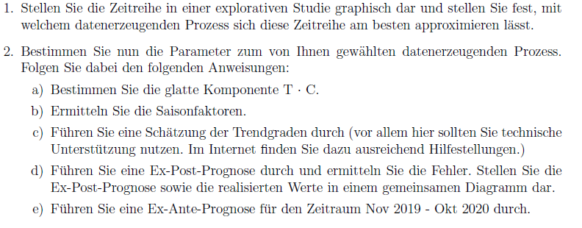
 |  | t | y_t | TC | SI |  | s_roh | s | s | TCI | y^_t | Fehler
Nov/Dez | 2016 | 1 | 15.45 |  |  | s1
Jan/Feb | 2017 | 2 | 46.26 |  |  | s2
Mar/Apr | 2017 | 3 | 85.52 |  |  | s3
Mai/Jun | 2017 | 4 | 139.13 |  |  | s4
Jul/Aug | 2017 | 5 | 213.84 |  |  | s5
Sep/Okt | 2017 | 6 | 101.08 |  |  | s6
Nov/Dez | 2017 | 7 | 43.65
Jan/Feb | 2018 | 8 | 95.02
Mar/Apr | 2018 | 9 | 218.36
Mai/Jun | 2018 | 10 | 278.91
Jul/Aug | 2018 | 11 | 379.53
Sep/Okt | 2018 | 12 | 175.57
Nov/Dez | 2018 | 13 | 78.07
Jan/Feb | 2019 | 14 | 153.42
Mar/Apr | 2019 | 15 | 285.93
Mai/Jun | 2019 | 16 | 407.55
Jul/Aug | 2019 | 17 | 537.84
Sep/Okt | 2019 | 18 | 243.24
Nov/Dez | 2019 | 19
Jan/Feb | 2020 | 20
Mar/Apr | 2020 | 21
Mai/Jun | 2020 | 22
Jul/Aug | 2020 | 23
Sep/Okt | 2020 | 24

